상품제안서
넥밴드선풍기 목걸이선풍기 넥선풍기 USB선풍기//미니선풍기 탁상선풍기 손선풍기 -충전식 //디자인다양 | 상품코드: F25584

 |  |  |  |  |  |  | 02-412-0044 | www.easy1.co.kr
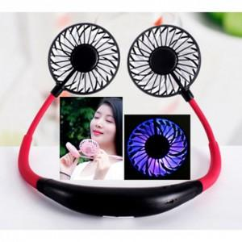

【상세/제작정보】 | 인쇄문의

【인쇄/포장옵션】 | / 포장지포장

【공급단가】 | 수량 | 100~ | 300~ | 500~ | 1,000~ | 3,000~
*VAT별도 | 단가 | 7,650원 | 7,520원 | 7,330원 | 7,200원 | 7,010원

【상품 URL】 | https://dev.easy1.co.kr:443/src/goods_detail.php?gdno=25584

